Sheet1
时间 | 测试图片 | 程序概述 | 待改进 | 飞行测试 | PCB版本&修改 | 母板版本&修改 | 说明
2020-05-31 |  | 试加入程序调度，有参数显示界面；NRF无线模块可以发数据 | 板子未引出JLINK，不方便手持 | 未测试 | RemoteCtrl-PCBV1，修改NEF SPI接线 |  | 绿色表示已修改黄色表示待修改
2021年1月1日04:29:55 | 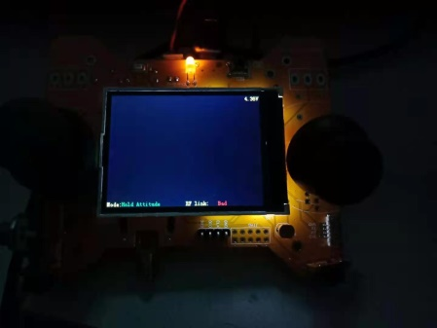 | 采用了snprintffloat转字符的办法显示小数，LCD结构体多有增改，特此备份 | \ | 已测试 | RemoteCtrl-V2 | 无
2021年1月1日22:57:53 | 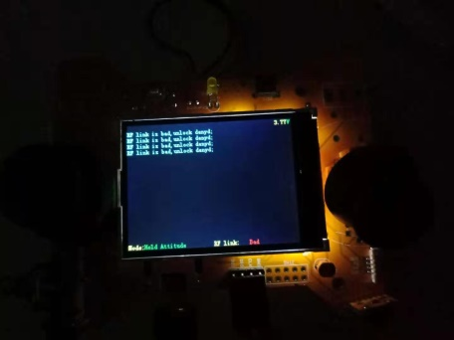 | 彻底粉碎了显示函数传递方向的垃圾程序，改为设置LCD的方向；并且重定向了printf格式化输出到显示屏函数，大大方便 | \ | 已测试 | RemoteCtrl-V2 | 无
2021年1月4日00:24:46 | 无 | 彻底搞好了LCD方向问题，类似画图一样的字符显示，速度很快 | 箭标还程序还没修改 | 已测试 | RemoteCtrl-V2 | 无
2021年1月8日00:01:16 | 无 | LCD程序分层 | 换页 | 已飞行测试，可飞 | RemoteCtrl-V2 | 无
2021年1月11日23:23:22 |  | LCD滚动显示，纠正错误的摇杆极限值，增加了人性化提示 | 换页，参数修改 | 已测试，可飞 | RemoteCtrl-V2 | 无

